28
← | 28
 | HORÁRIO EFETIVO (INÍCIO - FIM) |  | 09:00 a 16:00
 | LOCALIZAÇÃO RESUMIDA |  | Nova Lima - Jardim Canada - Centro
 | PROBLEMA (duração) |  | -
 | OBSERVAÇÃO |  | -
 | CONDIÇÕES METEOROLÓGICAS | MANHÃ | Parc. Limpo
 |  | TARDE | Parc. Nublado

 | ACOMPANHAMENTO CLIMÁTICO
 | 8:00:00 |  |  | 9:00:00
 | 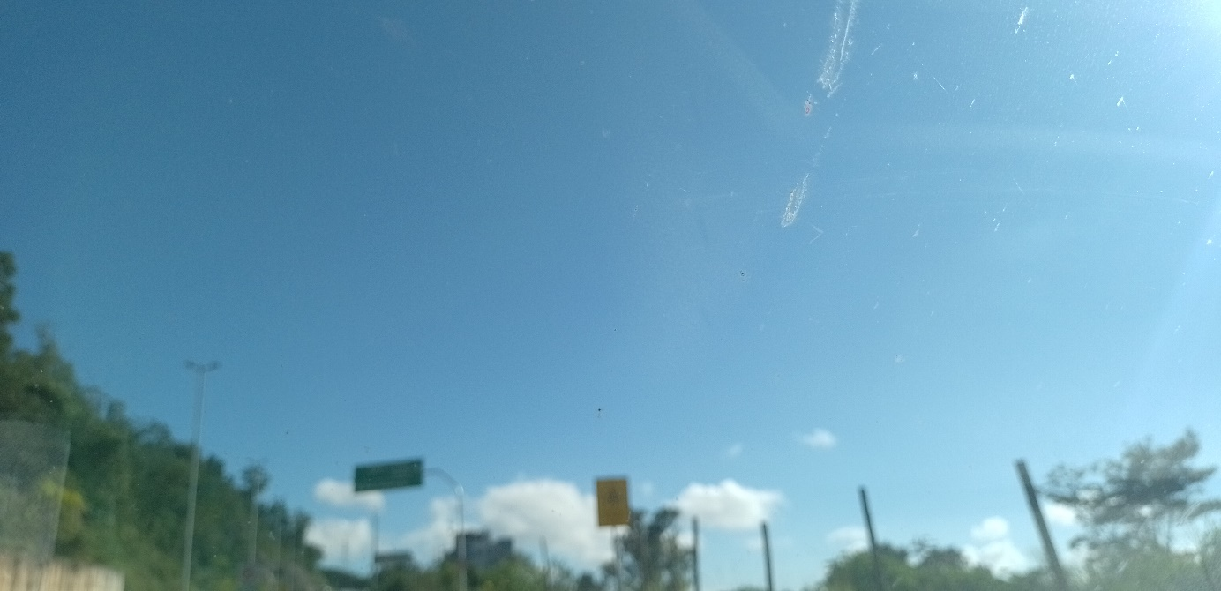 |  |  | 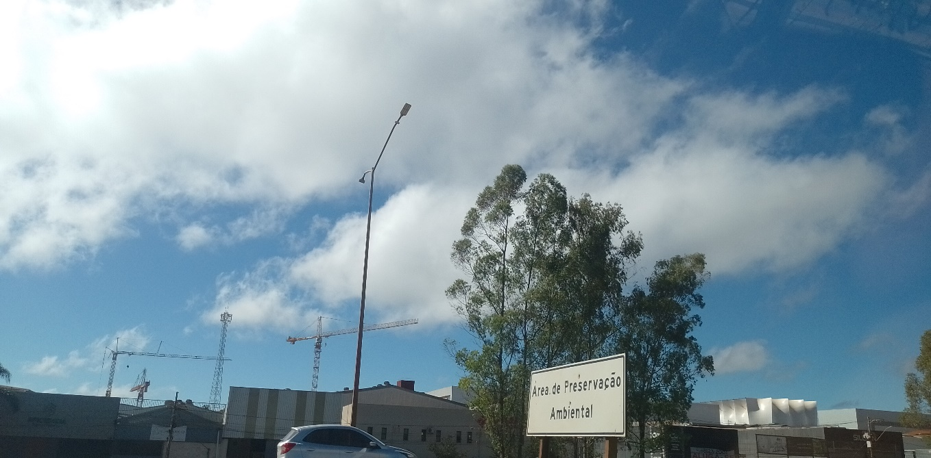

 | 10:00:00 |  |  | 11:00:00
 | 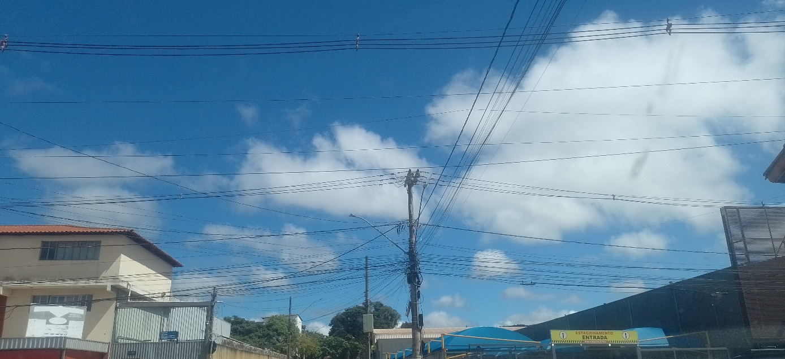 |  |  | 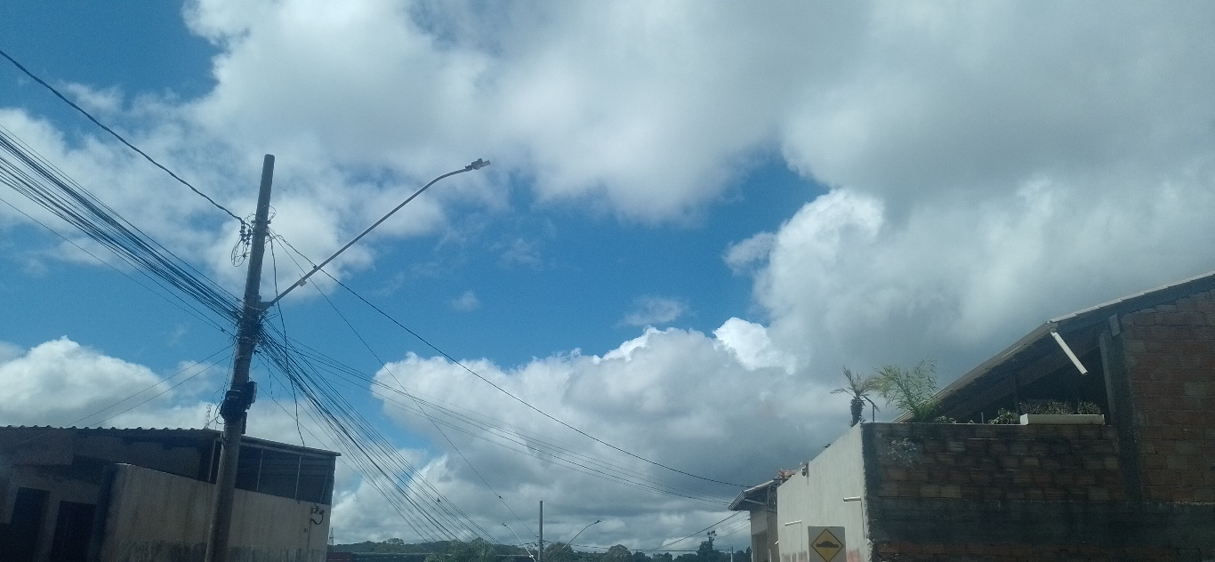

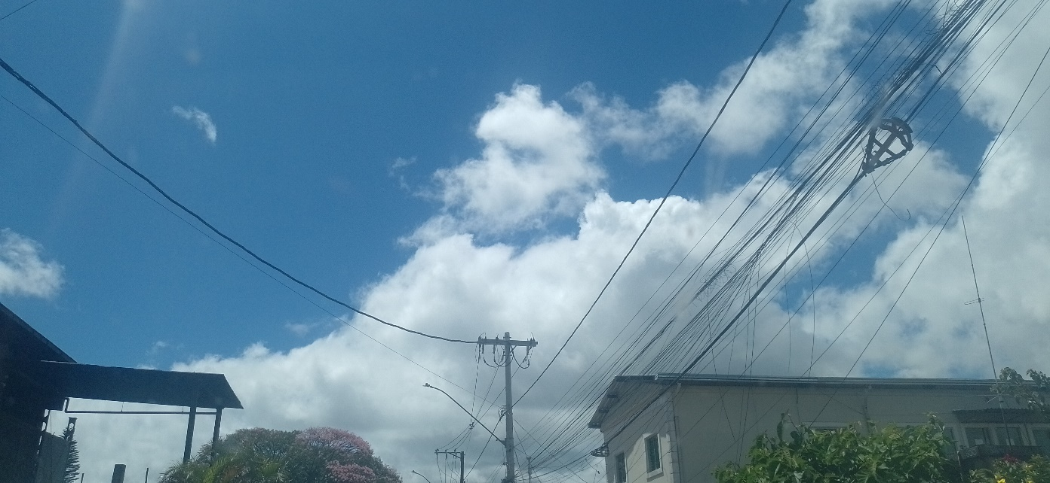
 | 12:00:00 |  |  | 13:00:00
 |  |  |  | 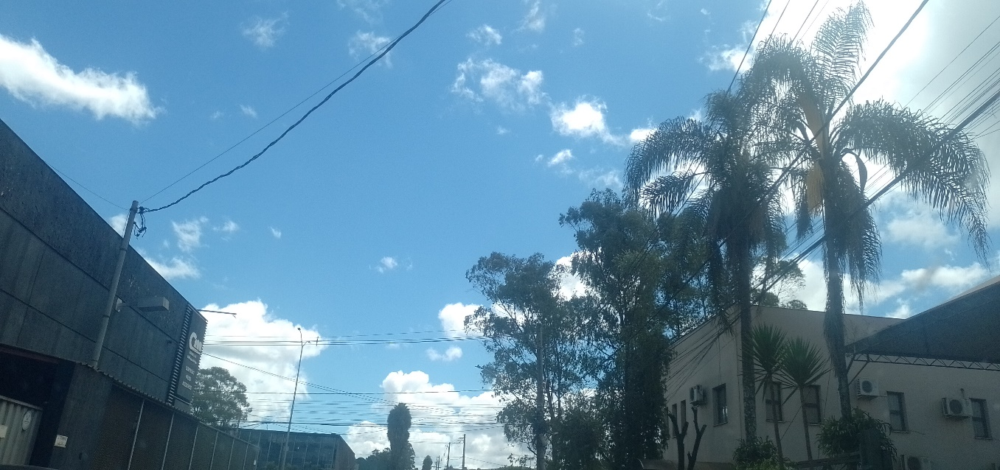

 | 14:00:00 |  |  | 15:00:00
 | 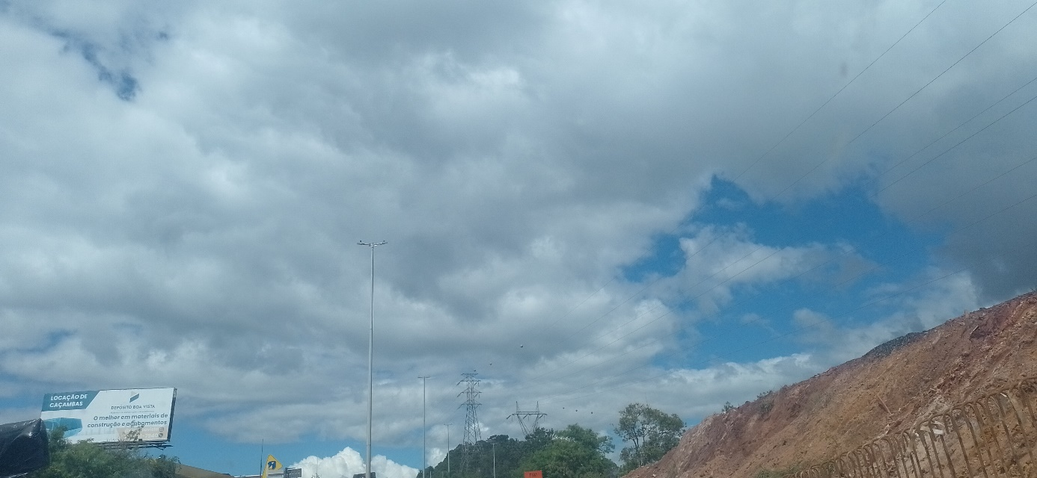 |  |  | 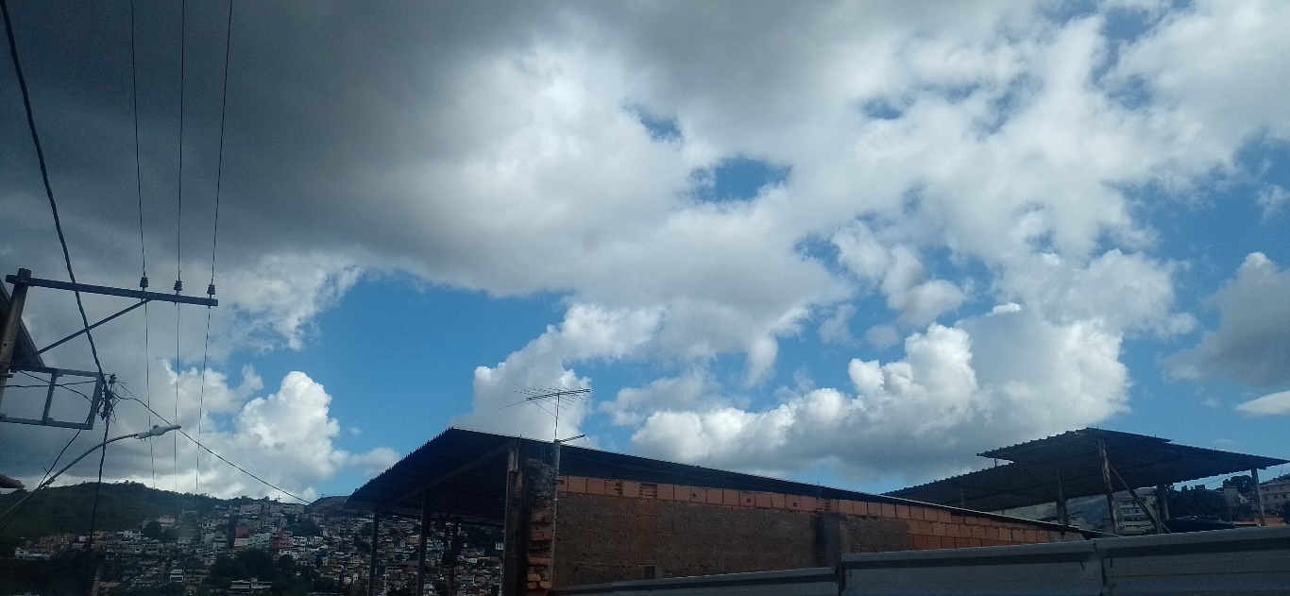

 | 16:00:00

